beta constant
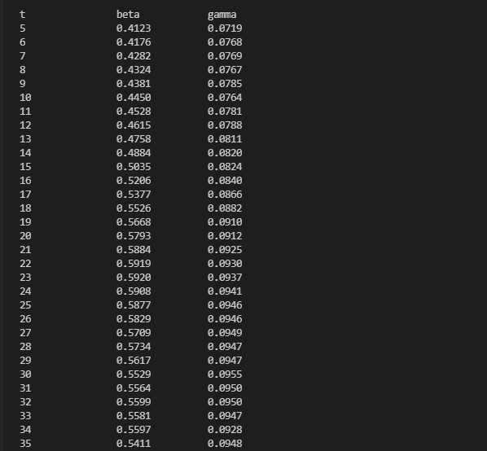
t beta gamma | LEN | t | beta | gamma
5 0.4123 0.0719 | 39 | 5 | 0.4123 | 0.0719
6 0.4176 0.0768 | 39 | 6 | 0.4176 | 0.0768
7 0.4282 0.0769 | 39 | 7 | 0.4282 | 0.0769
8 0.4324 0.0767 | 39 | 8 | 0.4324 | 0.0767
9 0.4381 0.0785 | 39 | 9 | 0.4381 | 0.0785
10 0.4450 0.0764 | 39 | 10 | 0.4450 | 0.0764
11 0.4528 0.0781 | 39 | 11 | 0.4528 | 0.0781
12 0.4615 0.0788 | 39 | 12 | 0.4615 | 0.0788
13 0.4758 0.0811 | 39 | 13 | 0.4758 | 0.0811
14 0.4884 0.0820 | 39 | 14 | 0.4884 | 0.0820
15 0.5035 0.0824 | 39 | 15 | 0.5035 | 0.0824
16 0.5206 0.0840 | 39 | 16 | 0.5206 | 0.0840
17 0.5377 0.0866 | 39 | 17 | 0.5377 | 0.0866
18 0.5526 0.0882 | 39 | 18 | 0.5526 | 0.0882
19 0.5668 0.0910 | 39 | 19 | 0.5668 | 0.0910
20 0.5793 0.0912 | 39 | 20 | 0.5793 | 0.0912
21 0.5884 0.0925 | 39 | 21 | 0.5884 | 0.0925
22 0.5919 0.0930 | 39 | 22 | 0.5919 | 0.0930
23 0.5920 0.0937 | 39 | 23 | 0.5920 | 0.0937
24 0.5908 0.0941 | 39 | 24 | 0.5908 | 0.0941
25 0.5877 0.0946 | 39 | 25 | 0.5877 | 0.0946
26 0.5829 0.0946 | 39 | 26 | 0.5829 | 0.0946
27 0.5709 0.0949 | 39 | 27 | 0.5709 | 0.0949
28 0.5734 0.0947 | 39 | 28 | 0.5734 | 0.0947
29 0.5617 0.0947 | 39 | 29 | 0.5617 | 0.0947
30 0.5529 0.0955 | 39 | 30 | 0.5529 | 0.0955
31 0.5564 0.0950 | 39 | 31 | 0.5564 | 0.0950
32 0.5599 0.0950 | 39 | 32 | 0.5599 | 0.0950
33 0.5581 0.0947 | 39 | 33 | 0.5581 | 0.0947
34 0.5597 0.0928 | 39 | 34 | 0.5597 | 0.0928
35 0.5411 0.0948 | 39 | 35 | 0.5411 | 0.0948

beta step 1
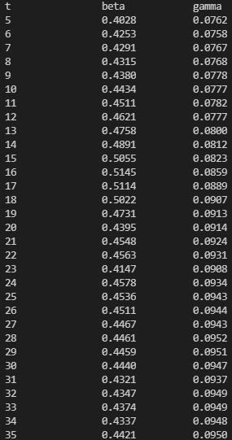
t beta gamma | LEN | t | beta | gamma
5 0.4028 0.0762 | 39 | 5 | 0.4028 | 0.0762
6 0.4253 0.0758 | 39 | 6 | 0.4253 | 0.0758
7 0.4291 0.0767 | 39 | 7 | 0.4291 | 0.0767
8 0.4315 0.0768 | 39 | 8 | 0.4315 | 0.0768
9 0.4380 0.0778 | 39 | 9 | 0.4380 | 0.0778
10 0.4434 0.0777 | 39 | 10 | 0.4434 | 0.0777
11 0.4511 0.0782 | 39 | 11 | 0.4511 | 0.0782
12 0.4621 0.0777 | 39 | 12 | 0.4621 | 0.0777
13 0.4758 0.0800 | 39 | 13 | 0.4758 | 0.0800
14 0.4891 0.0812 | 39 | 14 | 0.4891 | 0.0812
15 0.5055 0.0823 | 39 | 15 | 0.5055 | 0.0823
16 0.5145 0.0859 | 39 | 16 | 0.5145 | 0.0859
17 0.5114 0.0889 | 39 | 17 | 0.5114 | 0.0889
18 0.5022 0.0907 | 39 | 18 | 0.5022 | 0.0907
19 0.4731 0.0913 | 39 | 19 | 0.4731 | 0.0913
20 0.4395 0.0914 | 39 | 20 | 0.4395 | 0.0914
21 0.4548 0.0924 | 39 | 21 | 0.4548 | 0.0924
22 0.4563 0.0931 | 39 | 22 | 0.4563 | 0.0931
23 0.4147 0.0908 | 39 | 23 | 0.4147 | 0.0908
24 0.4578 0.0934 | 39 | 24 | 0.4578 | 0.0934
25 0.4536 0.0943 | 39 | 25 | 0.4536 | 0.0943
26 0.4511 0.0944 | 39 | 26 | 0.4511 | 0.0944
27 0.4467 0.0943 | 39 | 27 | 0.4467 | 0.0943
28 0.4461 0.0952 | 39 | 28 | 0.4461 | 0.0952
29 0.4459 0.0951 | 39 | 29 | 0.4459 | 0.0951
30 0.4440 0.0947 | 39 | 30 | 0.4440 | 0.0947
31 0.4321 0.0937 | 39 | 31 | 0.4321 | 0.0937
32 0.4347 0.0949 | 39 | 32 | 0.4347 | 0.0949
33 0.4374 0.0949 | 39 | 33 | 0.4374 | 0.0949
34 0.4337 0.0948 | 39 | 34 | 0.4337 | 0.0948
35 0.4421 0.0950 | 39 | 35 | 0.4421 | 0.0950

beta step 2
t beta gamma | LEN | t | beta | gamma
5 0.4045 0.0776 | 39 | 5 | 0.4045 | 0.0776
6 0.4255 0.0770 | 39 | 6 | 0.4255 | 0.0770
7 0.4296 0.0767 | 39 | 7 | 0.4296 | 0.0767
8 0.4330 0.0773 | 39 | 8 | 0.4330 | 0.0773
9 0.4313 0.0751 | 39 | 9 | 0.4313 | 0.0751
10 0.4419 0.0780 | 39 | 10 | 0.4419 | 0.0780
11 0.4510 0.0791 | 39 | 11 | 0.4510 | 0.0791
12 0.4642 0.0781 | 39 | 12 | 0.4642 | 0.0781
13 0.4752 0.0801 | 39 | 13 | 0.4752 | 0.0801
14 0.4888 0.0814 | 39 | 14 | 0.4888 | 0.0814
15 0.5051 0.0830 | 39 | 15 | 0.5051 | 0.0830
16 0.5124 0.0858 | 39 | 16 | 0.5124 | 0.0858
17 0.5109 0.0886 | 39 | 17 | 0.5109 | 0.0886
18 0.5018 0.0911 | 39 | 18 | 0.5018 | 0.0911
19 0.4701 0.0912 | 39 | 19 | 0.4701 | 0.0912
20 0.4479 0.0912 | 39 | 20 | 0.4479 | 0.0912
21 0.4552 0.0929 | 39 | 21 | 0.4552 | 0.0929
22 0.4570 0.0928 | 39 | 22 | 0.4570 | 0.0928
23 0.4562 0.0933 | 39 | 23 | 0.4562 | 0.0933
24 0.4549 0.0938 | 39 | 24 | 0.4549 | 0.0938
25 0.4502 0.0942 | 39 | 25 | 0.4502 | 0.0942
26 0.4572 0.0944 | 39 | 26 | 0.4572 | 0.0944
27 0.4688 0.0942 | 39 | 27 | 0.4688 | 0.0942
28 0.4915 0.0932 | 39 | 28 | 0.4915 | 0.0932
29 0.5355 0.0945 | 39 | 29 | 0.5355 | 0.0945
30 0.5659 0.0947 | 39 | 30 | 0.5659 | 0.0947
31 0.5578 0.0947 | 39 | 31 | 0.5578 | 0.0947
32 0.5575 0.0950 | 39 | 32 | 0.5575 | 0.0950
33 0.5521 0.0948 | 39 | 33 | 0.5521 | 0.0948
34 0.5486 0.0951 | 39 | 34 | 0.5486 | 0.0951
35 0.5491 0.0948 | 39 | 35 | 0.5491 | 0.0948

beta all step
t beta gamma | LEN | t | beta | gamma
5 0.4092 0.0717 | 39 | 5 | 0.4092 | 0.0717
6 0.3833 0.0726 | 39 | 6 | 0.3833 | 0.0726
7 0.4294 0.0766 | 39 | 7 | 0.4294 | 0.0766
8 0.4279 0.0776 | 39 | 8 | 0.4279 | 0.0776
9 0.4366 0.0785 | 39 | 9 | 0.4366 | 0.0785
10 0.4444 0.0782 | 39 | 10 | 0.4444 | 0.0782
11 0.4524 0.0787 | 39 | 11 | 0.4524 | 0.0787
12 0.4642 0.0796 | 39 | 12 | 0.4642 | 0.0796
13 0.4753 0.0798 | 39 | 13 | 0.4753 | 0.0798
14 0.4888 0.0821 | 39 | 14 | 0.4888 | 0.0821
15 0.5011 0.0831 | 39 | 15 | 0.5011 | 0.0831
16 0.5085 0.0826 | 39 | 16 | 0.5085 | 0.0826
17 0.5060 0.0799 | 39 | 17 | 0.5060 | 0.0799
18 0.4933 0.0776 | 39 | 18 | 0.4933 | 0.0776
19 0.4644 0.0731 | 39 | 19 | 0.4644 | 0.0731
20 0.4464 0.0709 | 39 | 20 | 0.4464 | 0.0709
21 0.4529 0.0721 | 39 | 21 | 0.4529 | 0.0721
22 0.4554 0.0722 | 39 | 22 | 0.4554 | 0.0722
23 0.4568 0.0728 | 39 | 23 | 0.4568 | 0.0728
24 0.4562 0.0730 | 39 | 24 | 0.4562 | 0.0730
25 0.4565 0.0734 | 39 | 25 | 0.4565 | 0.0734
26 0.4543 0.0730 | 39 | 26 | 0.4543 | 0.0730
27 0.4516 0.0738 | 39 | 27 | 0.4516 | 0.0738
28 0.4508 0.0732 | 39 | 28 | 0.4508 | 0.0732
29 0.4487 0.0738 | 39 | 29 | 0.4487 | 0.0738
30 0.4460 0.0741 | 39 | 30 | 0.4460 | 0.0741
31 0.4429 0.0732 | 39 | 31 | 0.4429 | 0.0732
32 0.4433 0.0741 | 39 | 32 | 0.4433 | 0.0741
33 0.4401 0.0739 | 39 | 33 | 0.4401 | 0.0739
34 0.4391 0.0739 | 39 | 34 | 0.4391 | 0.0739
35 0.4309 0.0743 | 39 | 35 | 0.4309 | 0.0743

beta exp
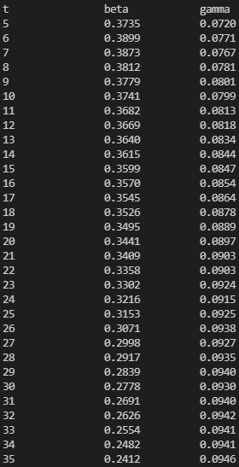
t beta gamma | LEN | t | beta | gamma
5 0.3735 0.0720 | 39 | 5 | 0.3735 | 0.0720
6 0.3899 0.0771 | 39 | 6 | 0.3899 | 0.0771
7 0.3873 0.0767 | 39 | 7 | 0.3873 | 0.0767
8 0.3812 0.0781 | 39 | 8 | 0.3812 | 0.0781
9 0.3779 0.0801 | 39 | 9 | 0.3779 | 0.0801
10 0.3741 0.0799 | 39 | 10 | 0.3741 | 0.0799
11 0.3682 0.0813 | 39 | 11 | 0.3682 | 0.0813
12 0.3669 0.0818 | 39 | 12 | 0.3669 | 0.0818
13 0.3640 0.0834 | 39 | 13 | 0.3640 | 0.0834
14 0.3615 0.0844 | 39 | 14 | 0.3615 | 0.0844
15 0.3599 0.0847 | 39 | 15 | 0.3599 | 0.0847
16 0.3570 0.0854 | 39 | 16 | 0.3570 | 0.0854
17 0.3545 0.0864 | 39 | 17 | 0.3545 | 0.0864
18 0.3526 0.0878 | 39 | 18 | 0.3526 | 0.0878
19 0.3495 0.0889 | 39 | 19 | 0.3495 | 0.0889
20 0.3441 0.0897 | 39 | 20 | 0.3441 | 0.0897
21 0.3409 0.0903 | 39 | 21 | 0.3409 | 0.0903
22 0.3358 0.0903 | 39 | 22 | 0.3358 | 0.0903
23 0.3302 0.0924 | 39 | 23 | 0.3302 | 0.0924
24 0.3216 0.0915 | 39 | 24 | 0.3216 | 0.0915
25 0.3153 0.0925 | 39 | 25 | 0.3153 | 0.0925
26 0.3071 0.0938 | 39 | 26 | 0.3071 | 0.0938
27 0.2998 0.0927 | 39 | 27 | 0.2998 | 0.0927
28 0.2917 0.0935 | 39 | 28 | 0.2917 | 0.0935
29 0.2839 0.0940 | 39 | 29 | 0.2839 | 0.0940
30 0.2778 0.0930 | 39 | 30 | 0.2778 | 0.0930
31 0.2691 0.0940 | 39 | 31 | 0.2691 | 0.0940
32 0.2626 0.0942 | 39 | 32 | 0.2626 | 0.0942
33 0.2554 0.0941 | 39 | 33 | 0.2554 | 0.0941
34 0.2482 0.0941 | 39 | 34 | 0.2482 | 0.0941
35 0.2412 0.0946 | 39 | 35 | 0.2412 | 0.0946

